Круговая диаграмма
Голодный медвежонок уснул в пиццерии
Работники пиццерии в Колорадо-Спрингс, обнаружили медвежонка, уснувшего на полке в подсобном помещении.
Откуда изначально появилось животное — неизвестно, однако еще до случая с пиццерией его видели недалеко от
здания местного колледжа.

Голодный медвежонок успел полакомиться пиццей, которую приготовили, разрезали на 8 частей и уже собирались отдать клиентам.
Известно что 3 целых оставшихся куска пиццы отдали маленькой бродячей собаке, которую нашли неподалеку работники.
И еще 1 кусочек достался маленькому котенку.

1. Узнать сколько кусков пиццы досталось голодному медвежонку.
2. Построить круговую диаграмму, отображающую долю пиццы для каждого животного.

Голодный медвежонок:


Три кусочка досталось бродячей собачке: |  |  | Один кусочек маленькому котенку:


Кусочков в пицце
8

Медвежонок | Собачка | Котенок
 | 3 | 1

Ветеринар
 |  |  | Таблица 1 |  |  | Таблица 2
Ветеринарный врач - лучшая профессия на Свете. |  |  | Месяц | Кого спасли | Возраст (мес.) | Месяц | Страна
Ветеринар Миша ездит по миру, лечит и спасает животных. |  |  | Март | Кролик | 6 | Январь | Мексика
Он ведет таблицу учета спасенных животных (таблица 1) |  |  | Январь | Кролик | 1 | Февраль | Бразилия
и таблицу со списком стран, где он их спасал (таблица 2). |  |  | Февраль | Зайчик | 9 | Март | ЮАР
 |  |  | Август | Белочка | 6 | Апрель | Аргентина

 |  |  | Февраль | Лисичка | 3 | Май | Германия
 |  |  | Октябрь | Песик | 7 | Июнь | Франция
 |  |  | Ноябрь | Песик | 2 | Июль | Россия
 |  |  | Октябрь | Птичка | 4 | Август | Казахстан
 |  |  | Июль | Песик | 9 | Сентябрь | Бельгия
 |  |  | Октябрь | Белочка | 2 | Октябрь | Болгария
 |  |  | Октябрь | Зайчик | 1 | Ноябрь | Белоруссия
 |  |  | Июнь | Слоненок | 1 | Декабрь | Венесуэла
 |  |  | Февраль | Белочка | 5
 |  |  | Март | Уточка | 2
 |  |  | Март | Белочка | 9
 |  |  | Июль | Птичка | 3
 |  |  | Март | Белочка | 4
 |  |  | Декабрь | Лисичка | 6
 |  |  | Август | Слоненок | 2
 |  |  | Июль | Кролик | 7
 |  |  | Март | Котенок | 10
 |  |  | Июль | Лисичка | 9
 |  |  | Апрель | Уточка | 9
 |  |  | Ноябрь | Лисичка | 8
 |  |  | Август | Зайчик | 3
 |  |  | Июль | Птичка | 1
1. a) С использованием функции СЧЁТЕСЛИ узнать |  |  | Ноябрь | Лисичка | 3
сколько каких животных было спасено. |  |  | Март | Котенок | 10
б) построить диаграмму. |  |  | Декабрь | Кролик | 7
Кого спасли | Сколько |  | Ноябрь | Уточка | 5
Белочка | 8 | ← подсказка, но с двумя | Февраль | Песик | 3
Зайчик |  | маленькими ошибками | Июль | Лисичка | 10
Котенок |  |  | Февраль | Котенок | 6
Кролик |  |  | Август | Песик | 4
Лисичка |  |  | Октябрь | Песик | 2
Песик |  |  | Апрель | Зайчик | 2
Птичка |  |  | Январь | Слоненок | 7
Слоненок |  |  | Август | Кролик | 7
Уточка |  |  | Апрель | Зайчик | 6
 |  |  | Февраль | Песик | 1
2. а) С использованием функции СЧЁТЕСЛИ узнать |  |  | Февраль | Песик | 2
сколько животных было спасено за каждый месяц. |  |  | Октябрь | Слоненок | 1
б) Построить диаграмму. |  |  | Февраль | Кролик | 5
Январь | Сколько |  | Январь | Лисичка | 6
Февраль |  |  | Декабрь | Уточка | 10
Март |  |  | Январь | Уточка | 2
Апрель |  |  | Ноябрь | Зайчик | 3
Май |  |  | Сентябрь | Белочка | 5
Июнь |  |  | Июль | Уточка | 4
Июль |  |  | Октябрь | Уточка | 8
Август |  |  | Сентябрь | Птичка | 9
Сентябрь |  |  | Сентябрь | Белочка | 8
Октябрь |  |  | Июль | Лисичка | 10
Ноябрь |  |  | Февраль | Уточка | 8
Декабрь |  |  | Август | Песик | 7
 |  |  | Октябрь | Котенок | 1
 |  |  | Февраль | Зайчик | 2
3) Сколько в среднем в месяц животных спасал Миша. |  |  | Май | Птичка | 9
 |  |  | Август | Кролик | 1
 |  |  | Июль | Кролик | 3
 |  |  | Апрель | Уточка | 2
4) Сколько максимум в месяц животных спасал Миша. |  |  | Сентябрь | Уточка | 6
 |  |  | Октябрь | Кролик | 10
 |  |  | Июль | Зайчик | 7
 |  |  | Май | Слоненок | 3
5) Сколько минимум в месяц животных спасал Миша. |  |  | Июнь | Зайчик | 3
 |  |  | Сентябрь | Лисичка | 7
 |  |  | Декабрь | Кролик | 9
 |  |  | Январь | Кролик | 5
6) В какой стране был Миша в Июне (подсказка: ВПР). |  |  | Февраль | Уточка | 2
 |  |  | Февраль | Белочка | 8
Месяц | Страна |  | Ноябрь | Птичка | 8
 |  |  | Сентябрь | Птичка | 5
 |  |  | Июнь | Слоненок | 10

7) Получить таблицы и диаграммы с использованием инструмента Сводные таблицы.

а) Сколько животных было спасено по месяцам.
б) Сколько различных видов животных было спасено.
в) Средний возраст каждого вида животного.

8) Фильтр и сортировка.
1. Создать новый лист.
2. Скопировать таблицу 1 и поместить ее на новый лист.
3. Назвать лист "Птички"
4. Отфильтровать таблицу на листе "Птички" так чтобы она отображала только Птичек.
5. Отсортировать птичек в порядке убывания их возраста от старых к молодым.

Анкета
Ученики в классе решили узнать - кто из представленных животных нравится им больше.
1. Составить таблицу с ответами учеников в классе по аналогии с представленной.
2. Узнать сколько учеников выбрали конкретное животное.
3. Построить объемную круговую диаграмму, отображающую распределение ответов учеников.
4. Сделать еще 5 аналогичных диаграмм, но отличающиеся Макетами и Форматом.

Китоглав:
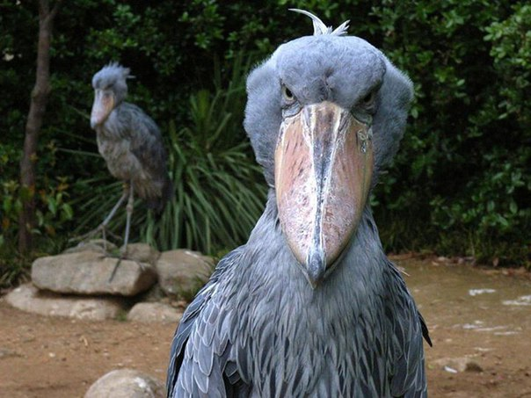

Марабу:
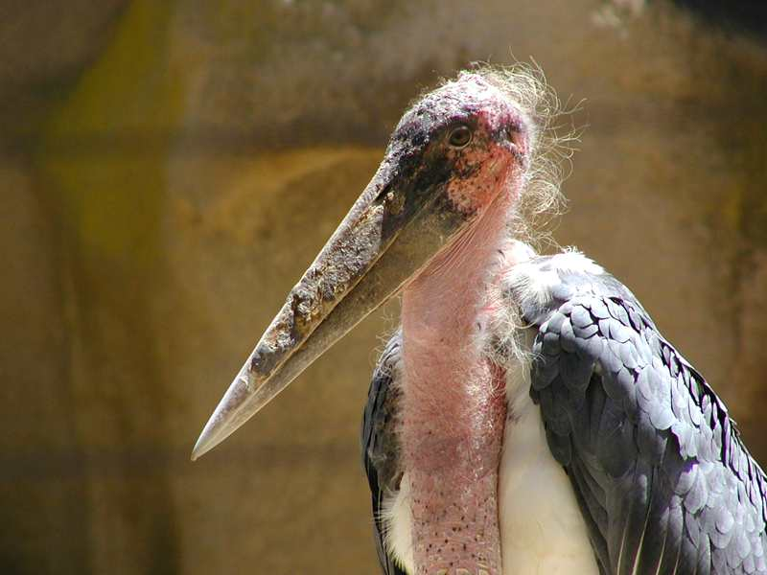


Титанобоа:

Чернобурая лисица:
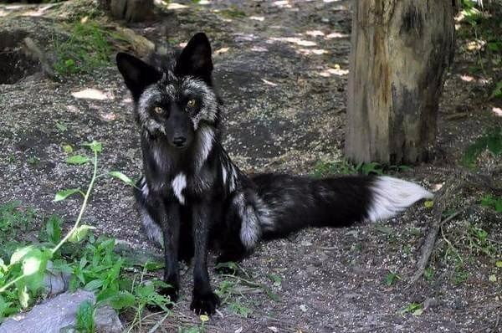

↓ В таблице должны быть ученики класса! |  | ↓ Для построения диаграммы

Ученик | Любимое животое | Персонаж | Популярность
М. А. | Марабу | Марабу | 1 | ← Где неточность в формуле? Эта неточность может привести к ошибке!
 |  | Чернобурая лисица
 |  | Титанобоа
 |  | Китоглав

